Consolidado (Funil A)
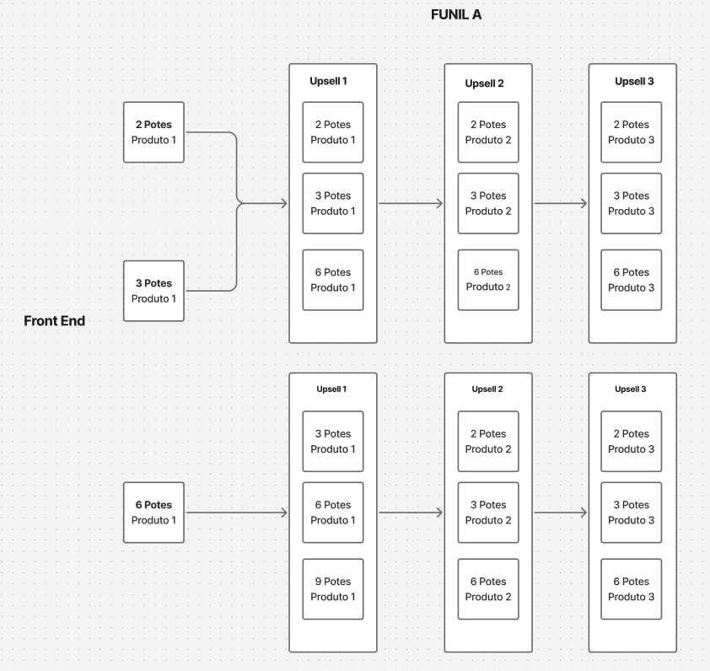
10/02/26 a 19/02/26
FE2; FE3; FE6 (tabela consolidada dos 3 fluxos)
Product |  | Taxa de Conversão | Sale Price | Orders | Total Revenue | OPP/Venda | Operating Profit

Produto 1 - 3 Bottles | - | 11.76% | $209.94 | 62 | $13,016.28 | $141.27 | $8,758.74
Produto 1 - 6 Bottles | - | 75.71% | $299.88 | 399 | $119,652.12 | $201.84 | $80,534.16
Produto 1 - 2 Bottles | - | 12.52% | $159.96 | 66 | $10,557.36 | $106.13 | $7,004.58
📊 RESUMO FRONTS (FE) | - | - | - | 527 | $143,225.76 | - | $96,297.48

Up 1 - Backend | - | 23.72% | - | 125 | $28,332.60 | - | $20,303.96
Produto 1 - Special Offer - 6 Bottles | - | 14.40% | $239.88 | 18 | $4,317.84 | $165.99 | $2,987.82
Produto 1 - Special Offer - 3 Bottles | - | 8.80% | $149.94 | 11 | $1,649.34 | $105.42 | $1,159.62
Produto 1 - Special Offer - 9 Bottles | - | 54.40% | $269.82 | 68 | $18,347.76 | $197.25 | $13,413.00
Produto 1- Special Offer + - 2 Bottles | - | 2.40% | $99.96 | 3 | $299.88 | $70.28 | $210.84
Produto 1- Special Offer + - 3 Bottles | - | 10.40% | $119.94 | 13 | $1,559.22 | $83.00 | $1,079.00
Produto 1- Special Offer + - 6 Bottles | - | 9.60% | $179.88 | 12 | $2,158.56 | $121.14 | $1,453.68

Up 2 - Backend | - | 8.54% | - | 45 | $6,226.18 | - | $4,228.17
Produto 2 - Special Offer + - 6 Bottles | - | 2.22% | $119.88 | 1 | $119.88 | $76.23 | $76.23
Produto 2 - Special Offer + - 3 Bottles | - | 11.11% | $89.94 | 5 | $449.70 | $60.54 | $302.70
Produto 2 - Special Offer + - 2 Bottles | - | 8.89% | $79.96 | 4 | $319.84 | $55.31 | $221.24
Produto 2- Special Offer - 3 Bottles | - | 17.78% | $119.94 | 8 | $959.52 | $82.97 | $663.76
Produto 2- Special Offer - 2 Bottles | - | 13.33% | $99.96 | 6 | $599.76 | $70.26 | $421.56
Produto 2- Special Offer - 6 Bottles | - | 46.67% | $179.88 | 21 | $3,777.48 | $121.08 | $2,542.68

Up 3 - Backend | - | 4.93% | - | 26 | $3,847.66 | - | $2,616.40
Produto 3 - Special Offer + - 6 Bottles | - | 0.00% | $119.88 | 0 | $- | $76.29 | $-
Produto 3 - Special Offer + - 3 Bottles | - | 3.85% | $89.94 | 1 | $89.94 | $60.57 | $60.57
Produto 3 - Special Offer + - 2 Bottles | - | 3.85% | $79.96 | 1 | $79.96 | $55.33 | $55.33
Produto 3- Special Offer - 3 Bottles | - | 15.38% | $119.94 | 4 | $479.76 | $83.00 | $332.00
Produto 3- Special Offer - 2 Bottles | - | 19.23% | $99.96 | 5 | $499.80 | $70.28 | $351.40
Produto 3- Special Offer - 6 Bottles | - | 57.69% | $179.88 | 15 | $2,698.20 | $121.14 | $1,817.10
📊 RESUMO BACKEND (BE) | - | - | - | 196 | $38,406.44 | - | $27,148.53

Consolidado (Funil B)
19/02/26 a 28/02/26
FE2; FE3; FE6 (tabela consolidada dos 3 fluxos)
Product |  | Taxa de Conversão | Sale Price | Orders | Total Revenue | OPP/Venda | Operating Profit
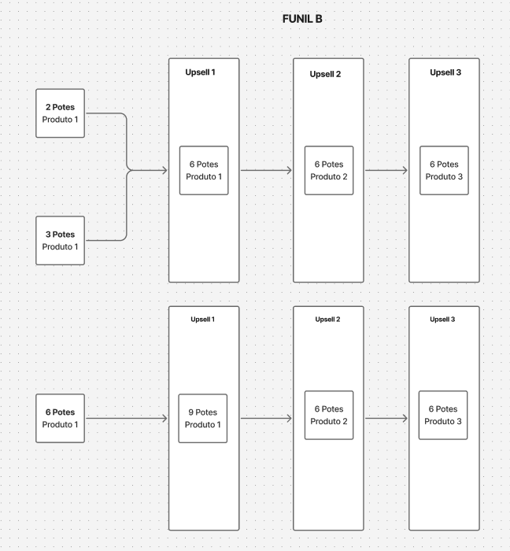
Produto 1 - 3 Bottles | - | 29.47% | $209.94 | 173 | $36,319.62 | $141.27 | $24,439.71
Produto 1 - 6 Bottles | - | 59.97% | $299.88 | 352 | $105,557.76 | $201.84 | $71,047.68
Produto 1 - 2 Bottles | - | 10.56% | $159.96 | 62 | $9,917.52 | $106.13 | $6,580.06
📊 RESUMO FRONTS (FE) | - | - | - | 587 | $151,794.90 | - | $102,067.45

Up 1 - Backend | - | 20.10% | - | 118 | $34,339.20 | - | $24,131.10
Produto 1 - Special Offer - 12 Bottles | - | 66.10% | $348.00 | 78 | $27,144.00 | $247.25 | $19,285.50
Produto 1- Special Offer + - 6 Bottles | - | 33.90% | $179.88 | 40 | $7,195.20 | $121.14 | $4,845.60

Up 2 - Backend | - | 6.30% | - | 37 | $6,355.56 | - | $4,255.71
Produto 2 - Special Offer + - 6 Bottles | - | 13.51% | $119.88 | 5 | $599.40 | $76.23 | $381.15
Produto 2- Special Offer - 6 Bottles | - | 86.49% | $179.88 | 32 | $5,756.16 | $121.08 | $3,874.56

Up 3 - Backend | - | 3.75% | - | 22 | $3,777.36 | - | $2,530.53
Produto 3 - Special Offer + - 6 Bottles | - | 13.64% | $119.88 | 3 | $359.64 | $76.29 | $228.87
Produto 3- Special Offer - 6 Bottles | - | 86.36% | $179.88 | 19 | $3,417.72 | $121.14 | $2,301.66
📊 RESUMO BACKEND (BE) | - | - | - | 177 | $44,472.12 | - | $30,917.34

